Menu Transaksi
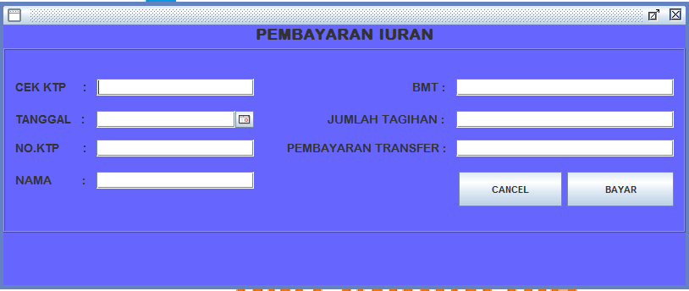
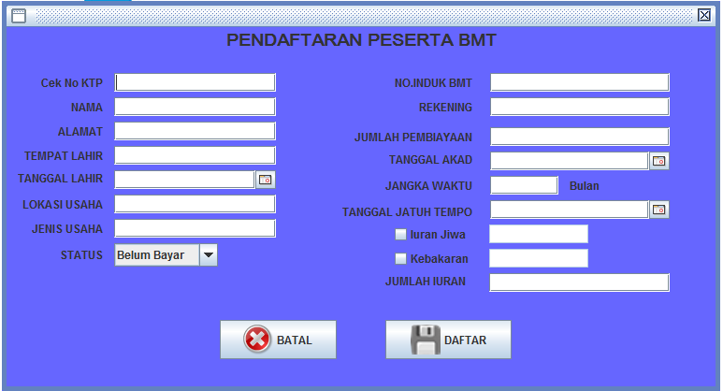
Proses Menu Transaksi |  |  |  | 1.1 | PENDAFTARAN PESERTA
 |  |  |  |  | CEK KTP |  | : | 3307082609660002 | (cek NO_KTP di database "DAFTAR PESERTA", jika sudah ada... Tampilkan
 |  |  |  |  | TANGGAL |  | : | (TANGGAL KOMPUTER)
 |  |  |  |  | NAMA |  | : | AHMAD SUHARTO
 |  |  |  |  | ALAMAT |  | : | JL PARAKAN 45 KERTEK WONOSOBO
 |  |  |  |  | TEMPAT LAHIR |  | : | WONOSOBO
 |  |  |  |  | TANGGAL LAHIR |  | : | 1975-01-25
 |  |  |  |  | LOKASI USAHA |  | : | PASAR KERTEK
 |  |  |  |  | JENIS USAHA |  | : | DAGANG KELONTONG
 |  |  |  |  | NOMOR INDUK BMT |  | : | XX.XX.XX
 |  |  |  |  | REKENING |  | : | XX.XXXXXX
 |  |  |  |  | JUMLAH PEMBIAYAAN |  | : | 20,000,000
 |  |  |  |  | TANGGAL AKAD |  | : | 2016-03-20
 |  |  |  |  | JANGKA WAKTU |  | : | 12 | BULAN
 |  |  |  |  | TANGGAL JATUH TEMPO |  | : | 2017-03-15
 |  |  |  |  | IURAN JIWA |  | : | 40,000
 |  |  |  |  | IURAN KEBAKARAN |  | : | 60,000
 |  |  |  |  | JUMLAH IURAN |  | : | 100,000
 |  |  |  |  | BAYAR / BELUM |  | : | BELUM

DATA BASE : "DAFTAR PESERTA" contoh hasil inputan ke dalam tabel DB
TANGGAL | NO KTP | NAMA | ALAMAT | TEMPAT LAHIR | TANGGAL LAHIR | LOKASI USAHA | JENIS USAHA | NOMOR INDUK BMT | REKENING | JUMLAH PEMBIAYAAN | TANGGAL AKAD | JANGKA WAKTU | JATUH TEMPO | IURAN JIWA | IURAN KEBAKARAN | JUMLAH IURAN | BAYAR / BELUM
(TANGGAL KOMPUTER) | 3307082609660002 | AHMAD SUHARTO | JL PARAKAN 45 KERTEK WONOSOBO | WONOSOBO | 1975-01-25 | PASAR KERTEK | DAGANG KELONTONG | XX.XX.XX | XX.XXXXXX | 20,000,000 | 2016-03-20 | 12 | 2017-03-15 | 40,000 | 60,000 | 100,000 | BELUM

Menu Informasi
Proses Menu Informasi
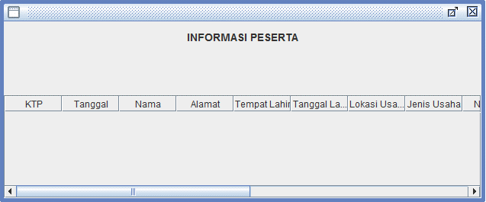
Untuk menu informasi peserta dan tagihan, ditampilkan ke dalam tabel aplikasi dengan menarik data dari beberapa tabel di DB.(Join table query)

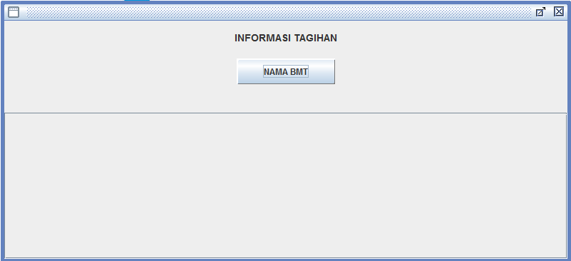
NAMA BMT
 | INFORMASI PESERTA TAAWUN
 | PER BMT | BAYAR | (filter berdasar kode BMT dan tanggal jatuh tempo > tanggal sekarang)

 | Tampilkan : kolom2 di tabel aplikasi sesuai dengan kolom di bawah ini.
 | Nama BMT
 | NAMA | LOKASI USAHA | JENIS USAHA | JUMLAH PEMBIAYAAN | IURAN JIWA | IURAN KEBAKARAN | JUMLAH IURAN

NAMA BMT
 | INFORMASI TAGIHAN
 | PER BMT | BAYAR | (filter berdasar kode BMT dan BAYAR/BELUM = "BELUM" )

 | Tampilkan :kolom2 di tabel aplikasi sesuai dengan kolom di bawah ini.
 | Nama BMT
 | Jumlah Tagihan
 | NAMA | LOKASI USAHA | JENIS USAHA | JUMLAH PEMBIAYAAN | IURAN JIWA | IURAN KEBAKARAN | JUMLAH IURAN

Menu Properti
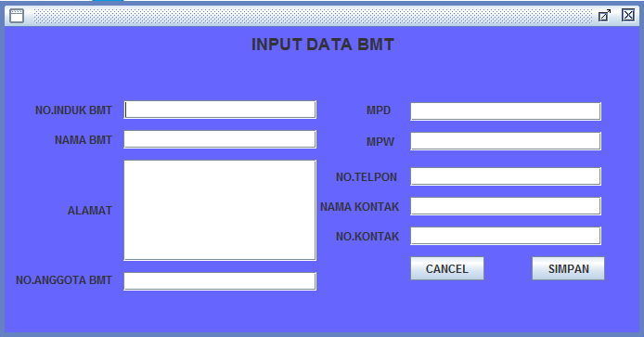
Proses Menu Properti
 |  |  | 4.1 | INPUT DATA BMT
 |  |  |  | NOMOR INDUK BMT |  | : | 700409
 |  |  |  | NAMA BMT |  | : | TAMZIS BINA UTAMA
 |  |  |  | ALAMAT BMT |  | : | JL S PARMAN 46 WONOSOBO
 |  |  |  | NOMOR ANGGOTA PBMTI |  | : | XX.XX.XXX
 |  |  |  | MPD |  | : | WONOSOBO
 |  |  |  | MPW |  | : | JAWA TENGAH
 |  |  |  | NO TELPON |  | : | 0286 325303
 |  |  |  | NAMA KONTAK |  | : | TRI WURYANTO
 |  |  |  | NOMOR KONTAK |  | : | 812345678

DATA BASE : "DATA BMT" (contoh hasil inputan data bmt)
NOMOR INDUK BMT | NAMA BMT | ALAMAT BMT | NOMOR ANGGOTA BMT | MPD | MPW | NO TELPON | NAMA KONTAK | NOMOR KONTAK

700409 | TAMZIS BINA UTAMA | JL S PARMAN 46 WONOSOBO | XX.XX.XXX | WONOSOBO | JAWA TENGAH | 0286 325303 | TRI WURYANTO | 812345678

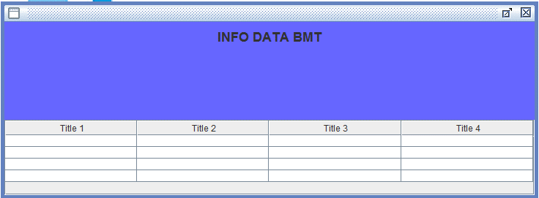
 |  |  | 4.2 | INFO DATA BMT
 |  |  |  | MPD |  | (filter berdasar kode MPD)
 |  |  |  | MPW |  | (filter berdasar kode MPW)

Tampilkan :Tampilkan data bmt ke tabel aplikasi sesuai format tabel berikut:
NOMOR INDUK BMT | NAMA BMT | ALAMAT BMT | NOMOR ANGGOTA BMT | MPD | MPW | NO TELPON | NAMA KONTAK | NOMOR KONTAK

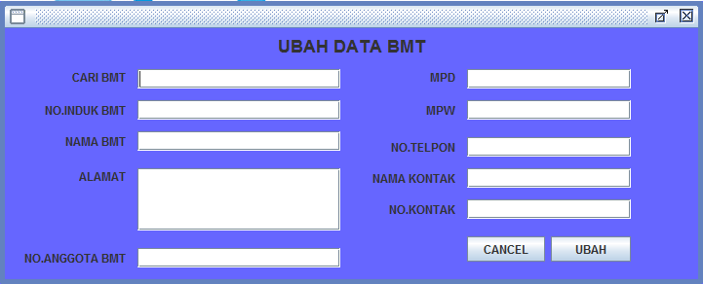
NAMA BMT
 |  |  | 4.3 | PERUBAHAN DATA BMT
 |  |  |  | CARI BMT |  | : | XX.XX.XX
 |  |  |  | NOMOR INDUK BMT |  | : | XX.XX.XX
 |  |  |  | NAMA BMT |  | : | TAMZIS BINA UTAMA
 |  |  |  | ALAMAT BMT |  | : | JL S PARMAN 46 WONOSOBO
 |  |  |  | NOMOR ANGGOTA BMT |  | : | XX.XX.XXX
 |  |  |  | MPD |  | : | WONOSOBO
 |  |  |  | MPW |  | : | JAWA TENGAH
 |  |  |  | NO TELPON |  | : | 0286 325303
 |  |  |  | NAMA KONTAK |  | : | TRI WURYANTO
 |  |  |  | NOMOR KONTAK |  | : | 812345678

